１ウェルカム
外部設計書 |  |  |  |  | チーム名 |  | TIA
 |  |  |  |  | 画面名 |  | ウェルカム |  |  |  | 作成者 | 伊藤 そら |  |  | 更新者
 |  |  |  |  | システム名 |  | FORESE |  |  |  | 作成日 | 2024-06-13 |  |  | 更新日
 |  |  |  |  | 備考

①
 | 画面設計

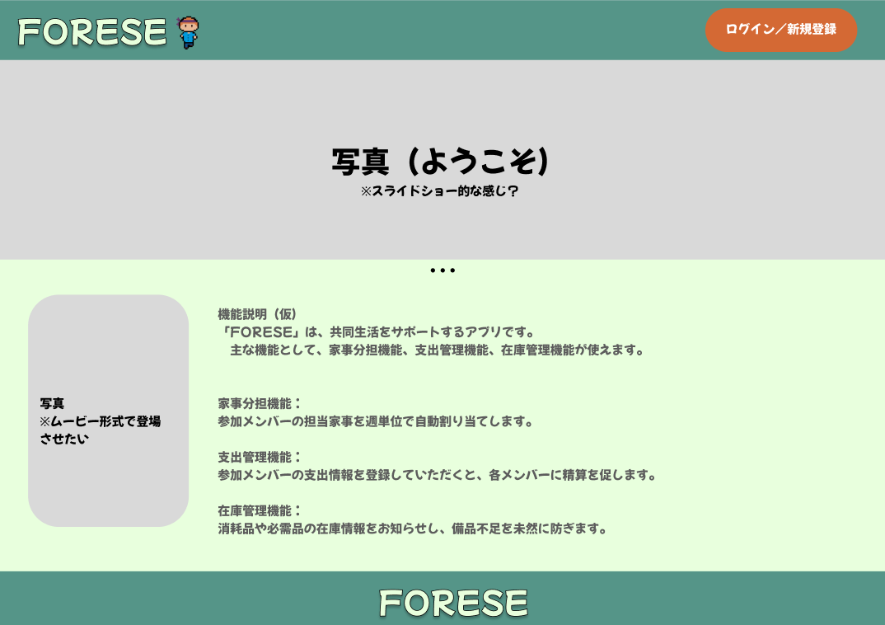

 | 機能設計

 |  | ①ログイン/新規登録ボタン押下時
 |  |  | ログイン/新規ボタン押下時、ログイン/新規ボタン画面に遷移する。

 | 項目定義書

 | No |  | 物理名 | 論理名 |  | 画面型 |  | データ型(Java) | min | max | DBテーブル |  | DBカラム | 備考
 |  | 1 | login | ログイン新規登録 |  | a |  |  |  |  |  |  |  | LoginServletにリクエスト
 |  | 2
 |  | 3
 |  | 4
 |  | 5
 |  | 6
 |  | 7
 |  | 8
 |  | 9
 |  | 10
 |  | 11
 |  | 12
 |  | 13
 |  | 14
 |  | 15
 |  | 16
 |  | 17
 |  | 18
 |  | 19
 |  | 20
 |  | 21
 |  | 22
 |  | 23
 |  | 24
 |  | 25
 |  | 26
 |  | 27
 |  | 28
 |  | 29
 |  | 30

２新規登録・ログイン（ユーザー）
外部設計書 |  |  |  |  | チーム名 |  | TIA
 |  |  |  |  | 画面名 |  | 新規家登録・ログイン（ユーザー） |  |  |  | 作成者 | 秋山 遥菜 |  |  | 更新者
 |  |  |  |  | システム名 |  | FORESE |  |  |  | 作成日 | 2024-06-13 |  |  | 更新日
 |  |  |  |  | 備考

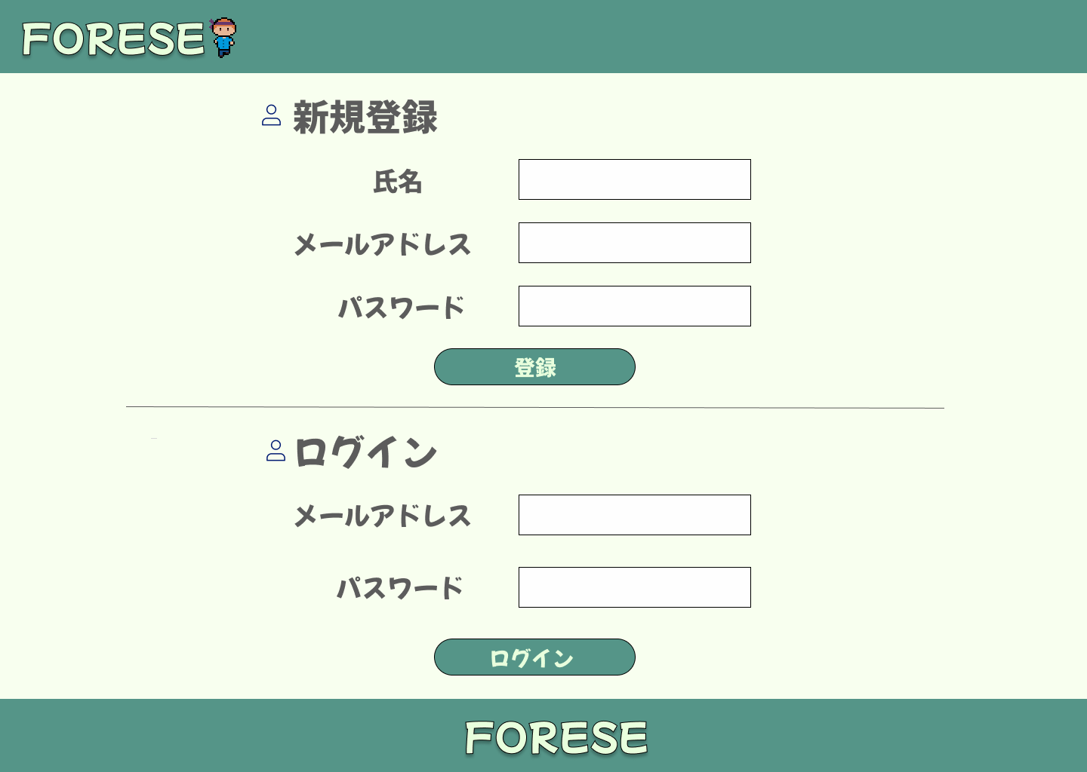
 | 画面設計

①

②

③

④

⑤

⑥

⑦

 | 機能設計
 |  | 1．④登録をクリック
 |  |  | 以下のエラーチェックを実施する。
 |  |  | 氏名が入力されていない場合「氏名を入力してください。」エラー。
 |  |  | メールアドレスが入力されていない場合「メールアドレスを入力してください。」エラー。
 |  |  | パスワードが入力されていない場合「パスワードを入力してください。」エラー。
 |  |  | エラーがあった場合、エラーメッセージを表示し、処理を中断する。
 |  |  | エラーが無い場合、USERSテーブルに1件のデータを追加する。
 |  |  | データ追加後、新規家登録・参加画面に遷移する。

 |  | 2．⑦ログインをクリック
 |  |  | 以下のエラーチェックを実施する。
 |  |  | メールアドレスが入力されていない場合「メールアドレスを入力してください。」エラー。
 |  |  | パスワードが入力されていない場合「パスワードを入力してください。」エラー。
 |  |  | エラーがあった場合、エラーメッセージを表示し、処理を中断する。

 |  |  | 上記エラーが無い場合、以下のパスワードチェックを行う。
 |  |  | ログインIDとパスワードを用いてUSERSテーブルを検索し、1件ヒットするかどうかをチェックする。

 |  |  | 上記チェックにて、1件ヒットした場合は「メイン」画面に遷移する。
 |  |  | 1件ヒットでない場合、本画面に「ログインIDまたはパスワードに誤りがあります」とエラーメッセージを表示する。

 | 項目定義書

 | No | 物理名 |  | 論理名 |  | 画面型 |  | データ型(Java) | min | max | DBテーブル |  | DBカラム | 備考
 | 1．① | user_name |  | ユーザー名 |  | input |  | String |  |  | USERS |  | user_name
 | 1．② | email |  | メールアドレス |  | input |  | String |  |  | USERS |  | email
 | 1．③ | password |  | パスワード |  | input |  | String |  |  | USERS |  | password
 | 1．④ | add_button |  | 登録 |  | button |  |  |  |  |  |  |  | ユーザーデータが登録される。
 | 2．⑤ | email |  | メールアドレス |  | input |  | String |  |  | USERS |  | email
 | 2．⑥ | password |  | パスワード |  | input |  | String |  |  | USERS |  | password
 | 2．⑦ | login_button |  | ログイン |  | button |  |  |  |  |  |  |  | ログインし、初期登録ならHouseSelectServletにリクエスト。 初期登録でなければ、IndexServletにリクエスト

３新規家登録・参加
外部設計書 |  |  |  |  | チーム名 |  | TIA
 |  |  |  |  | 画面名 |  | 新規家登録・参加 |  |  |  | 作成者 | 秋山 遥菜 |  |  | 更新者
 |  |  |  |  | システム名 |  | FORESE |  |  |  | 作成日 | 2024-06-13 |  |  | 更新日
 |  |  |  |  | 備考

 | 画面設計
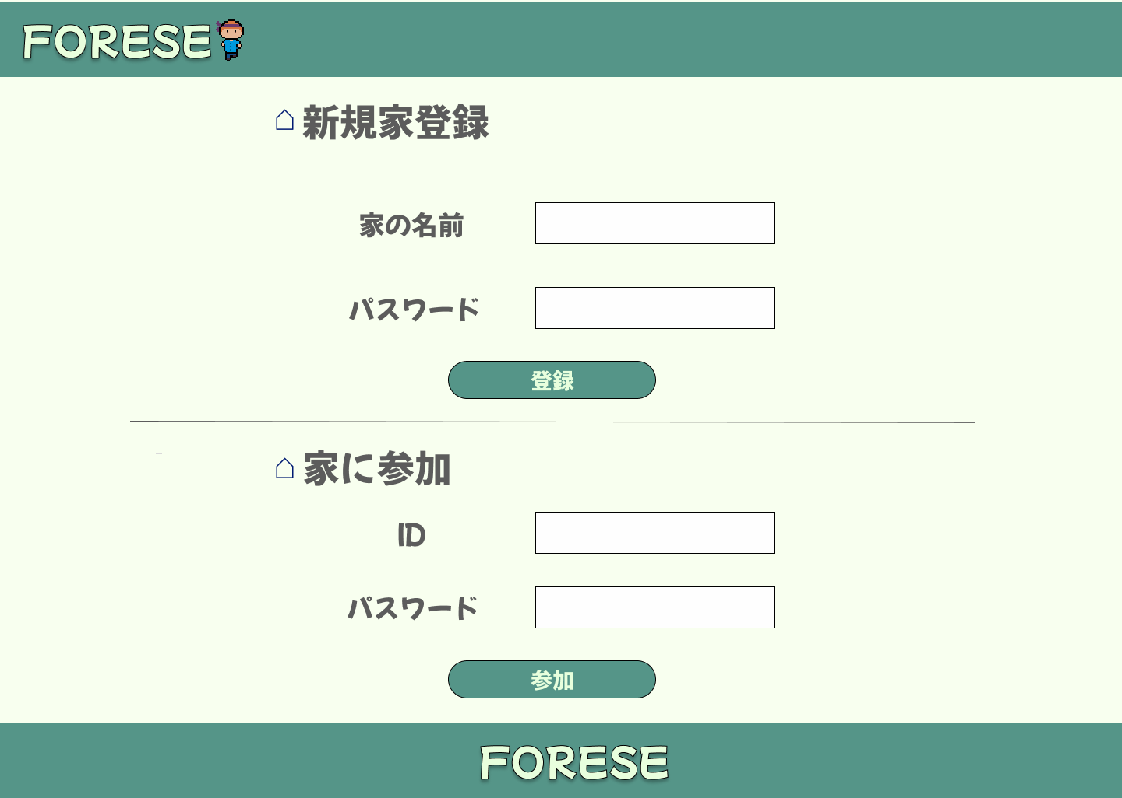

①

②

③

④

⑤

⑥

 | 機能設計

 |  | 1．③登録をクリック
 |  |  | 以下のエラーチェックを行う。
 |  |  | 家の名前が入力されていない場合、「家の名前を入力してください」エラー。
 |  |  | パスワードが入力されていない場合「パスワードを入力してください。」エラー。
 |  |  | エラーがあった場合、エラーメッセージを表示し、処理を中断する。
 |  |  | エラーが無い場合、HOUSESテーブルに1件のデータを追加する。
 |  |  | メイン画面に遷移する

 |  | 2.④ログインをクリック
 |  |  | 以下のエラーチェックを行う。
 |  |  | IDの名前が入力されていない場合、「IDを入力してください」エラー。
 |  |  | パスワードが入力されていない場合「パスワードを入力してください。」エラー。
 |  |  | エラーがあった場合、メッセージエリアにエラーを表示し、処理を中断する。
 |  |  | エラーが無い場合、HOUSESテーブルに1件のデータを追加する。

 |  |  | 上記にエラーがない場合以下のパスワードチェックを行う。
 |  |  | ログインIDとパスワードを用いてHOUSESテーブルを検索し、1件ヒットするかどうかをチェックする。

 |  |  | 上記チェックにて、1件ヒットした場合はメイン画面に遷移する。
 |  |  | 1件ヒットでない場合、本画面のメッセージエリアに「ログインIDまたはパスワードに誤りがあります」と表示する。
 |  |  | メッセージエリアは、メッセージが無い場合には背景色も表示しない。

 | 項目定義書

 | No | 物理名 |  | 論理名 |  | 画面型 |  | データ型(Java) | min | max | DBテーブル |  | DBカラム | 備考
 | 1. ① | house_name |  | 家の名前 |  | input |  | String |  |  | HOUSES |  | house_name
 | 1．② | password |  | パスワード |  | input |  | String |  |  | HOUSES |  | password
 | 1．③ | regist_botton |  | 登録 |  | button |  |  |  |  |  |  |  | 家データが登録される
 | 2．④ | ID |  | 家のID |  | input |  | int |  |  | HOUSES |  | ID
 | 2．⑤ | password |  | パスワード |  | input |  | String |  |  | HOUSES |  | password
 | 2．⑥ | login_botton |  | ログイン |  | button |  |  |  |  |  |  |  | 家ログインし、IndexServletにリクエスト

4 メイン
外部設計書 |  |  |  |  | チーム名 |  | TIA
 |  |  |  |  | 画面名 |  | メイン |  |  |  | 作成者 | 浅野 夢貴 |  |  | 更新者
 |  |  |  |  | システム名 |  | FORESE |  |  |  | 作成日 | 2024-06-13 |  |  | 更新日
 |  |  |  |  | 備考

 | 画面設計
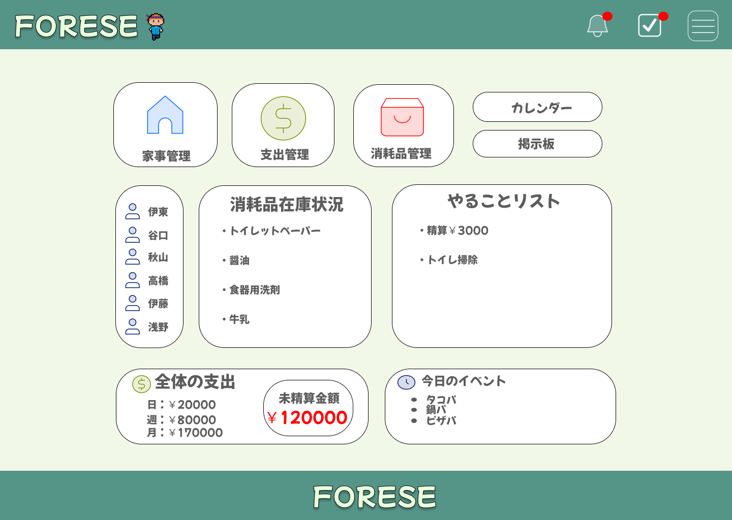

①
②
③
④

⑤

⑦
⑥
⑧

⑩
⑨

 | 機能設計
 |  | 1 | ①家事管理
 |  |  | ボタンを押すと、家事管理ページに遷移できる。
 |  |  | ②支出管理
 |  |  | ボタンを押すと、支出管理ページに遷移できる。
 |  |  | ③消耗品管理
 |  |  | ボタンを押すと、消耗品管理ページに遷移できる。
 |  |  | ④カレンダー
 |  |  | ボタンを押すと、カレンダーページに遷移できる。
 |  |  | ⑤掲示板
 |  |  | ボタンを押すと、掲示板ページに遷移できる。
 |  |  | ⑥メンバー一覧
 |  |  | ボタンを押すと、プロフィール画面に遷移できる。
 |  |  | ⑦消耗品在庫状況
 |  |  | ボタンを押すと、消耗品登録・消耗品在庫一覧ページに遷移できる。
 |  |  | ⑧やることリスト
 |  |  | ボタンを押すと、やることリストページに遷移できる。
 |  |  | ⑨支出画面
 |  |  | ボタンを押すと、全体の支出・個人の支出の詳細ページに遷移できる。
 |  |  | ⑩今日のイベント
 |  |  | カレンダーページにイベント等の情報を入力すると、⑩の表示欄に「今日のイベント」のみ表示される。

 | 項目定義書
 |  |  | （※本ページの詳細は割愛。一覧検索を参考に作成していく）
 | No |  | 物理名 | 論理名 |  | 画面型 |  | データ型(Java) | min | max | DBテーブル |  | DBカラム | 備考
 |  | 1.① | taskList | 家事管理 |  | div |  |  |  |  |  |  |  | TaskServletにリクエスト
 |  | 1.② | expense | 支出管理 |  | div |  |  |  |  |  |  |  | ExpenseServletにリクエスト
 |  | 1.③ | itemList | 消耗品管理 |  | div |  |  |  |  |  |  |  | ItemServletにリクエスト
 |  | 1.④ | schedule | カレンダー |  | div |  |  |  |  |  |  |  | ScheduleServletにリクエスト
 |  | 1.⑤ | board | 掲示板 |  | div |  |  |  |  |  |  |  | BoardServletにリクエスト
 |  | 1.⑥ | houseMember | メンバー一覧 |  | div |  |  |  |  | USERS |  |  | LoginServletにリクエスト
 |  | 1.⑦ | itemList | 消耗品在庫状況 |  | div |  |  |  |  | ITEMS |  |  | ItemServletにリクエスト
 |  | 1.⑧ | todo | やることリスト |  | div |  |  |  |  | USERS,TASKS, SETTLEMENTS |  |  | TodoServletにリクエスト
 |  | 1.⑨ | expense | 支出画面 |  | div |  |  |  |  | EXPENSES |  |  | ExpenseServletにリクエスト
 |  | 1.⑩ | schedule | 今日のイベント |  | div |  |  |  |  | SCHEDULES |  |  | ScheduleServletにリクエスト

５レシート登録・精算
外部設計書 |  |  |  |  | チーム名 |  | TIA
 |  |  |  |  | 画面名 |  | レシート登録・精算 |  |  |  | 作成者 | 伊藤 そら |  |  | 更新者
 |  |  |  |  | システム名 |  | FORESE |  |  |  | 作成日 | 2024-06-13 |  |  | 更新日
 |  |  |  |  | 備考

 | 画面設計

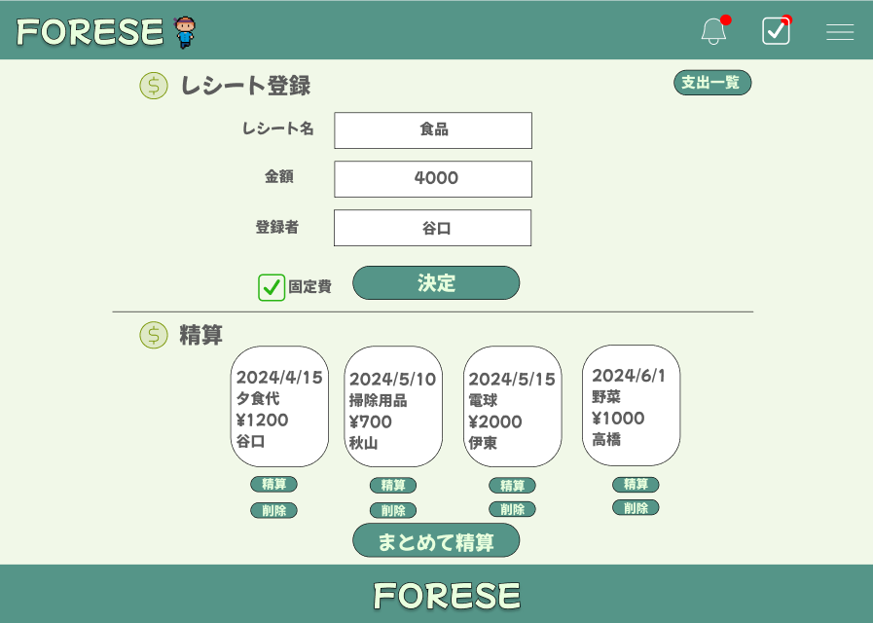
⑨
①

②

③

④
⑤

⑥
⑦
⑧

 | 機能設計
 |  | ページロード

 |  |  | 本画面ではページロード時の処理は無し。
 |  |  | レシート登録・精算画面用jspを表示する。

 |  | ⑤決定ボタン押下時
 |  |  | 決定ボタンを押下時、以下のデータがデータベースに格納され、ページ下部「精算」に表示される。
 |  |  | 1.レシート名
 |  |  | 2.金額
 |  |  | 3.登録者名
 |  |  | 4.固定費（家賃、光熱費等）であるか
 |  |  | 5．入力日（自動）

 |  | ⑥精算ボタン押下時
 |  |  | ⑥における精算ボタンは、登録されたレシートごとに精算を行う。
 |  |  | 精算ボタン押下時、以下の処理がされる。
 |  |  | 1.登録されたレシートの金額を、人数で割り、算出する。
 |  |  | 2.算出された結果を基に「支払金額が確定しました」と通知画面に表示する。

 |  | ⑦削除ボタン押下時
 |  |  | 削除ボタン押下時、登録されたレシートの削除を行う。

 |  | ⑧精算ボタン押下時
 |  |  | ⑧における精算ボタンは、表示されているレシートすべての精算を行う。
 |  |  | 精算ボタン押下時、以下の処理がされる。
 |  |  | 1.登録されたすべてのレシートの金額を合計し、それを人数で割り、算出する。
 |  |  | 2.算出された結果を基に「支払金額が確定しました」と通知画面に表示する。

 |  | ⑨支出一覧ボタン押下時
 |  |  | 1.支出一覧画面に遷移する。

 | 項目定義書

 | No |  | 物理名 | 論理名 |  | 画面型 |  | データ型(Java) | min | max | DBテーブル |  | DBカラム | 備考
 |  | 1 | receipt_name | レシート名 |  | input |  | String |  |  | EXPENSES |  | expence_type | 文字制限100文字
 |  | 2 | receipt_amount | 金額 |  | input |  | int |  |  | EXPENSES |  | amount
 |  | 3 | registName | 登録者 |  | select |  |  |  |  | USERS |  | user_name
 |  | 4 | fix_cost | 固定費 |  | select |  |  |  |  | EXPENSES |  |  | 押下すると固定費として登録
 |  | 5 | receiptRegist | レシート登録 |  | button |  |  |  |  |  |  |  | 押下するとレシート情報が削除される
 |  | 6 | settle | 精算 |  | button |  |  |  |  |  |  |  | 押下すると精算が完了する
 |  | 7 | receiptDelete | 削除 |  | button |  |  |  |  |  |  |  | 押下するとレシート情報が削除される
 |  | 8 | allSettle | 全清算 |  | button |  |  |  |  |  |  |  | 押下するとすべてのレシートの精算が完了する
 |  | 9 | expenceList | 支出一覧 |  | a |  |  |  |  |  |  |  | ExpenseServletにリクエスト
 |  | 10
 |  | 11
 |  | 12
 |  | 13
 |  | 14
 |  | 15
 |  | 16
 |  | 17
 |  | 18
 |  | 19
 |  | 20
 |  | 21
 |  | 22
 |  | 23
 |  | 24
 |  | 25
 |  | 26
 |  | 27
 |  | 28
 |  | 29
 |  | 30

６支出一覧
外部設計書 |  |  |  |  | チーム名 |  | TIA
 |  |  |  |  | 画面名 |  | 支出一覧 |  |  |  | 作成者 | 伊藤 そら |  |  | 更新者
 |  |  |  |  | システム名 |  | FORESE |  |  |  | 作成日 | 2024-06-13 |  |  | 更新日
 |  |  |  |  | 備考

 | 画面設計

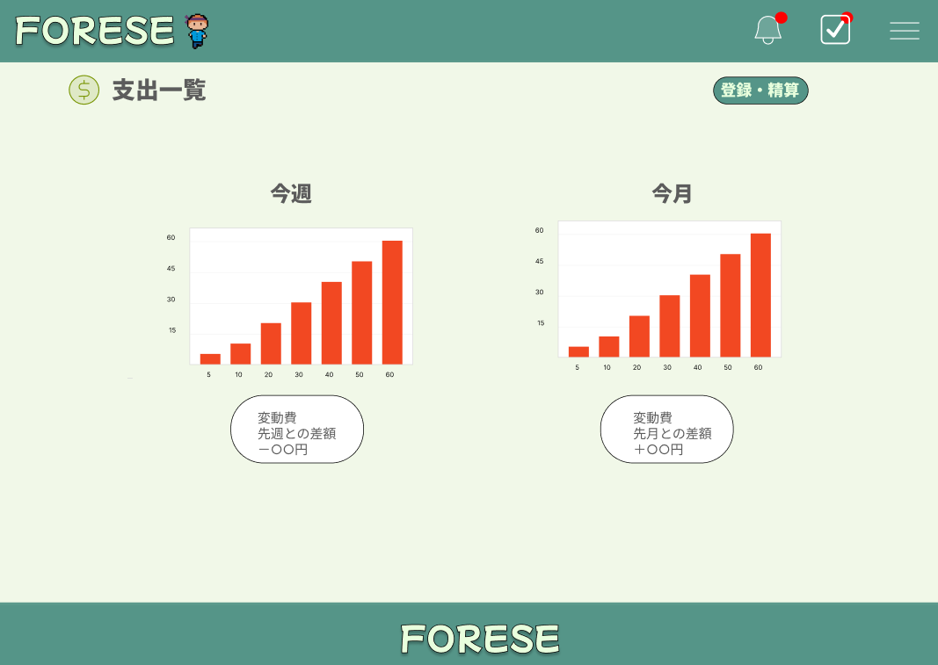
⑤

①
②

③
④

 | 機能設計
 |  | ページロード

 |  |  | 本画面ではページロード時の処理は無し。
 |  |  | ログイン画面用jspを表示する。

 |  | ①今週の支出グラフ
 |  |  | 今週の支出の推移が表示される。

 |  | ②今月の支出グラフ
 |  |  | 今月の支出の推移が表示される。

 |  | ③先週と今週の差額
 |  |  | 今週の支出（合計）と先週の支出（合計）を算出し、差額を算出する。
 |  | ④先月と今月の差額
 |  |  | 今月の支出（合計）と先月の支出（合計）を算出し、差額を算出する。

 |  | ⑤登録・精算ボタン押下時
 |  |  | 登録精算ボタンを押下時、登録精算画面に遷移する。

 | 項目定義書

 | No |  | 物理名 | 論理名 |  | 画面型 |  | データ型(Java) | min | max | DBテーブル |  | DBカラム | 備考
 |  | 1 | weeklyGraph | 週グラフ |  | div |  |  |  |  | EXPENSES |  | amount
 |  | 2 | monthlyGraph | 月グラフ |  | div |  |  |  |  | EXPENSES |  | amount
 |  | 3 | lastweek_comparison | 先週との差額 |  | div |  |  |  |  | EXPENSES |  | amount
 |  | 4 | lastmonth_comparison | 先月との差額 |  | div |  |  |  |  | EXPENSES |  | amount
 |  | 5 | registSettle | 登録・精算ボタン |  | a |  |  |  |  |  |  |  | ExpenseServletにリクエスト
 |  | 6
 |  | 7
 |  | 8
 |  | 9
 |  | 10
 |  | 11
 |  | 12
 |  | 13
 |  | 14
 |  | 15
 |  | 16
 |  | 17
 |  | 18
 |  | 19
 |  | 20
 |  | 21
 |  | 22
 |  | 23
 |  | 24
 |  | 25
 |  | 26
 |  | 27
 |  | 28
 |  | 29
 |  | 30

７家事分担一覧
外部設計書 |  |  |  |  | チーム名 |  | TIA
 |  |  |  |  | 画面名 |  | 家事分担一覧 |  |  |  | 作成者 | 浅野 夢貴 |  |  | 更新者 | 谷口小秋
 |  |  |  |  | システム名 |  | FORESE |  |  |  | 作成日 | 2024-06-13 |  |  | 更新日 | 2024-06-13
 |  |  |  |  | 備考

 | 画面設計
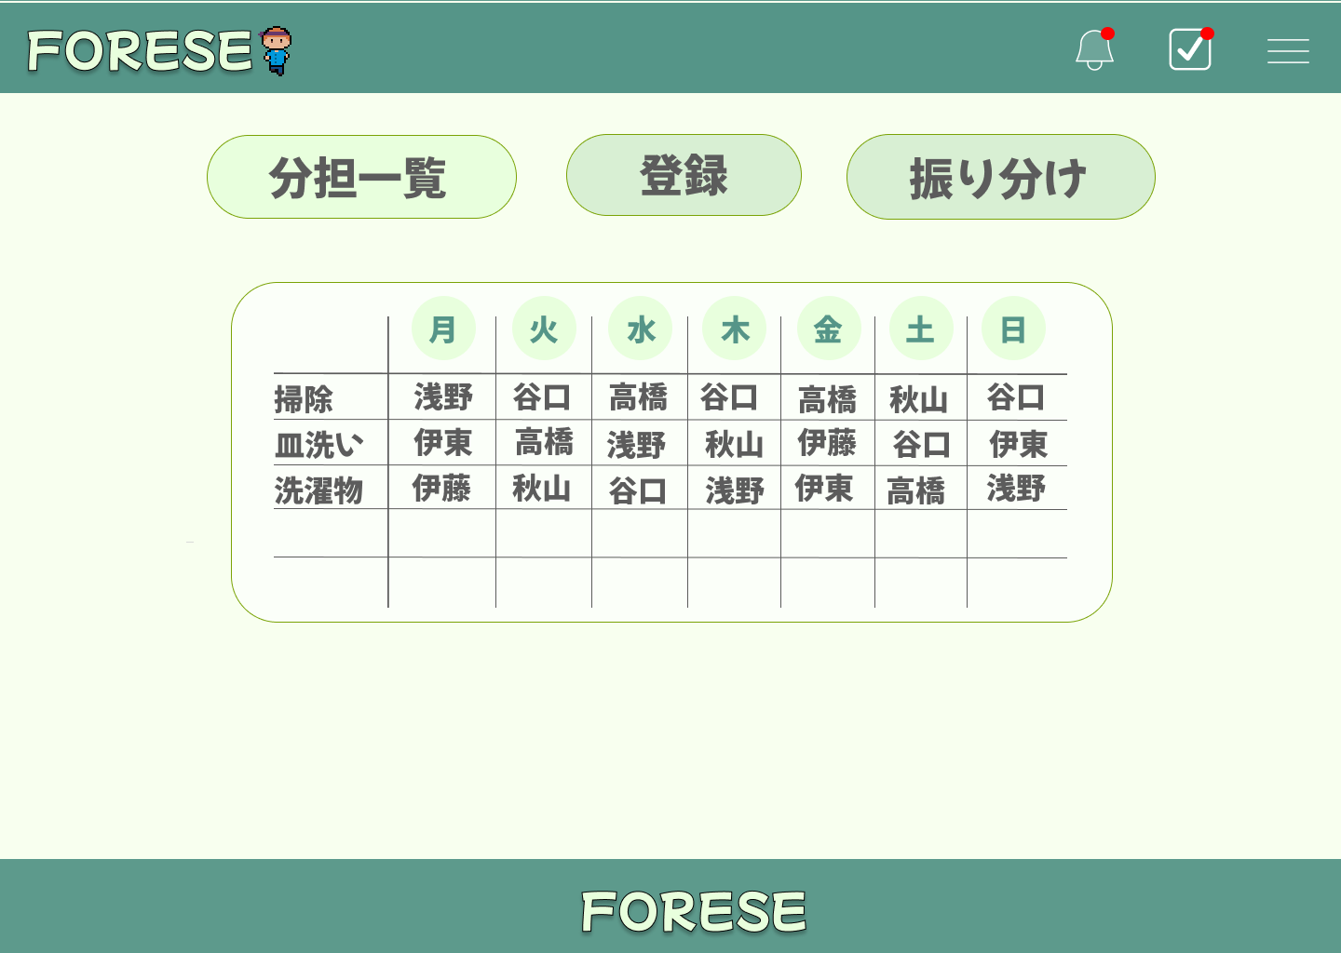
②
①

③

 | 機能設計
 |  | ①家事登録ボタン
 |  |  | ボタンを押すと、家事登録ページに遷移できる。
 |  | ②家事振り分けボタン
 |  |  | ボタンを押すと、家事振り分けページに遷移できる。
 |  | ③家事分担一覧表
 |  |  | 確定した家事分担が一覧表示される。

 | 項目定義書

 | No |  | 物理名 | 論理名 |  | 画面型 |  | データ型(Java) | min | max | DBテーブル |  | DBカラム | 備考
 |  | 1 | taskRegister | 家事登録 |  | a |  |  |  |  |  |  |  | Taskservletにリクエスト
 |  | 2 | taskAssign | 家事振り分け |  | a |  |  |  |  |  |  |  | Taskservletにリクエスト
 |  | 3 | taskAssign_table | 家事分担一覧表 |  | div |  |  |  |  | TASKS

８家事登録
外部設計書 |  |  |  |  | チーム名 |  | TIA
 |  |  |  |  | 画面名 |  | 家事登録 |  |  |  | 作成者 | 浅野 夢貴 |  |  | 更新者 | 谷口小秋
 |  |  |  |  | システム名 |  | FORESE |  |  |  | 作成日 | 2024-06-13 |  |  | 更新日 | 2024-06-13
 |  |  |  |  | 備考

 | 画面設計
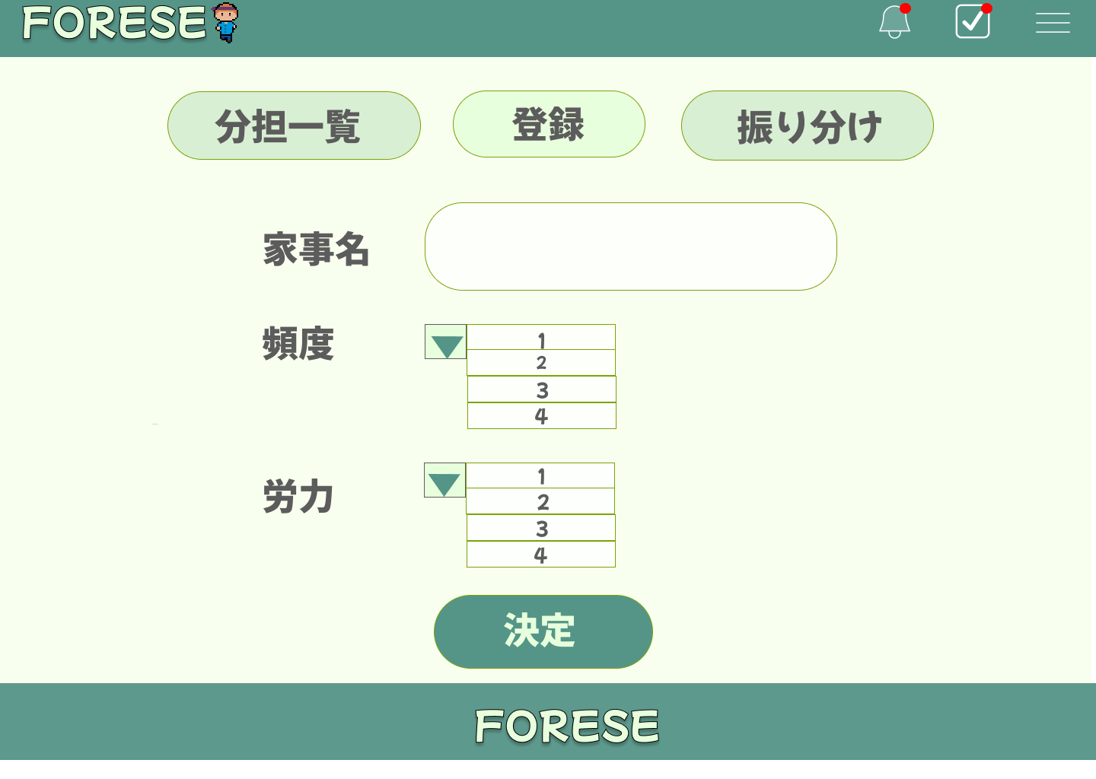

②
①

③

④

⑤

⑥

 | 機能設計
 |  | 1 家事分担一覧
 |  |  | ボタンを押すと、家事分担一覧ページに遷移できる。

 |  | 2 | 家事振り分け
 |  |  | ボタンを押すと、家事振り分けページに遷移できる。

 |  | 3 | 家事名入力
 |  |  | ボタンを押すと、登録したい家事名を入力することができる。

 |  | 4 | ④プルダウン
 |  |  | ボタンを押すと、頻度項目が表示される。
 |  |  | ⑤家事頻度
 |  |  | データベースで保存された頻度項目が出され、最大7まで設定することができる。
 |  |  | ⑥プルダウン
 |  |  | ボタンを押すと、労力項目が表示される。
 |  |  | ⑦家事労力
 |  |  | データベースで保存された労力項目が出され、最大5まで設定することができる。

 |  | 5 | ⑧決定ボタン
 |  |  | ボタンを押すと、登録が完了する。

 | 項目定義書
 |  |  | （※本ページの詳細は割愛。一覧検索を参考に作成していく）
 | No |  | 物理名 | 論理名 |  | 画面型 |  | データ型(Java) | min | max | DBテーブル |  | DBカラム | 備考
 |  | 1 | taskList | 家事分担一覧 |  | a |  |  |  |  |  |  |  | Taskservletにリクエスト
 |  | 2 | taskAssign | 家事振り分け |  | a |  |  |  |  |  |  |  | Taskservletにリクエスト
 |  | 3 | task_name | 家事名入力 |  | input |  | String |  |  | TASKS_DETAILS |  | task_name
 |  | 4 | frequency | プルダウン |  | select |  |  |  |  | TASKS_DETAILS |  | frequency | 1～7の頻度から選択
 |  | 5 | effort | プルダウン |  | select |  |  |  |  | TASKS_DETAILS |  | effort | 1～5の労力から選択
 |  | 6 | taskConfirm | 家事決定ボタン |  | button |  |  |  |  |  |  |  | 押下すると家事の登録が完了する。

９家事振り分け手動
外部設計書 |  |  |  |  | チーム名 |  | TIA
 |  |  |  |  | 画面名 |  | 家事振り分け手動 |  |  |  | 作成者 | 浅野 夢貴 |  |  | 更新者 | 谷口 小秋
 |  |  |  |  | システム名 |  | FORESE |  |  |  | 作成日 | 2024-06-13 |  |  | 更新日 | 2024-06-13
 |  |  |  |  | 備考

 | 画面設計

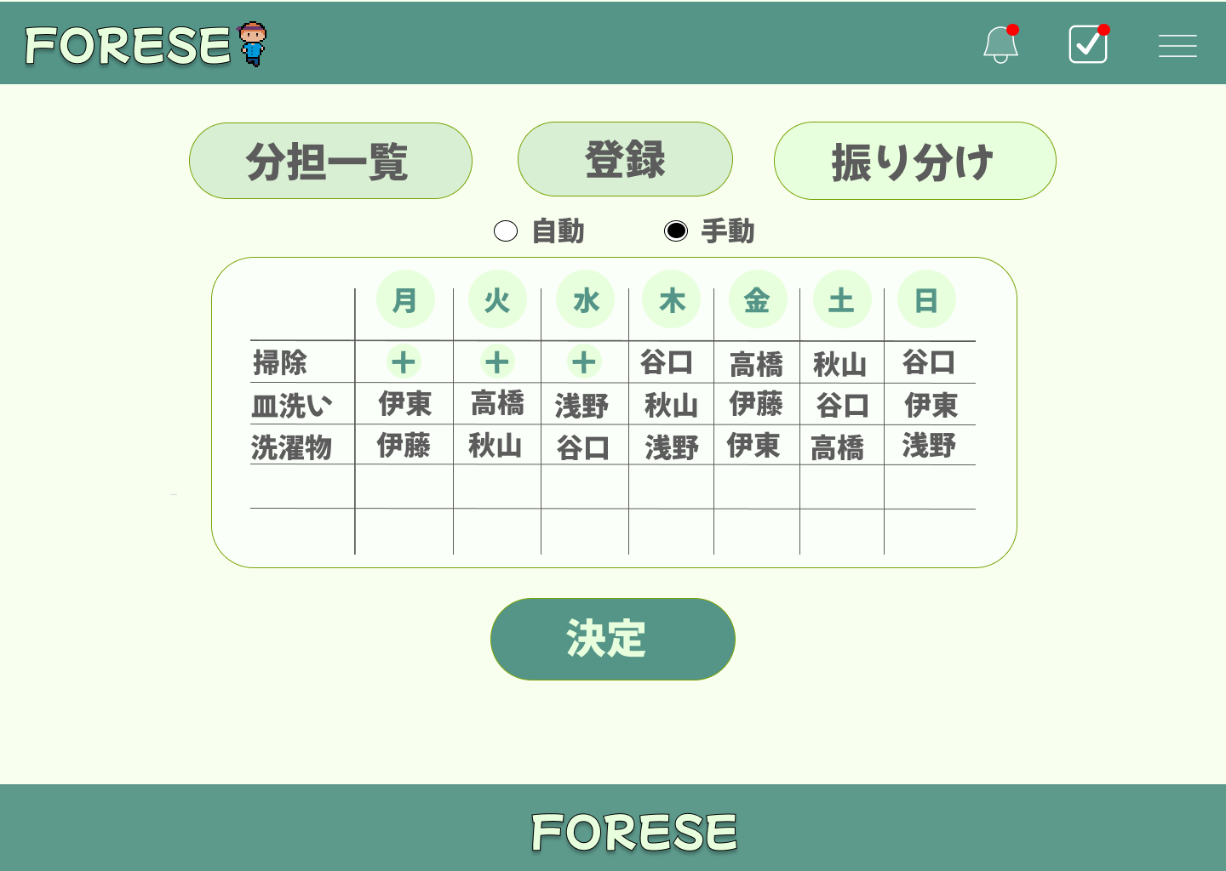

①
②

③
④

⑤

⑥

 | 機能設計
 |  | 1 ①家事分担一覧
 |  |  | ボタンを押すと、家事分担一覧ページに遷移できる。
 |  |  | ②家事登録
 |  |  | ボタンを押すと、家事登録ページに遷移できる。

 |  | 2 | ③家事振り分け自動切り換えボタン
 |  |  | ボタンを押すと、家事振り分けを自動で行うように設定できる。
 |  |  | ④家事振り分け手動切り替えボタン
 |  |  | ボタンを押すと、家事振り分けを手動で行うように設定できる。

 |  | 3 | ⑤家事振り分け入力ボタン
 |  |  | ⊕ボタンを押すと、ユーザー自身が名前を記述することができ、各曜日の家事担当を示すことができる。

 |  | 4 | ⑥決定ボタン
 |  |  | ボタンを押すと、家事振り分けが完了する。

 | 項目定義書
 |  |  | （※本ページの詳細は割愛。一覧検索を参考に作成していく）
 | No |  | 物理名 | 論理名 |  | 画面型 |  | データ型(Java) | min | max | DBテーブル |  | DBカラム | 備考
 |  | 1 | taskList | 家事分担一覧 |  | a |  |  |  |  |  |  |  | Taskservletにリクエスト
 |  | 2 | taskRegister | 家事登録 |  | a |  |  |  |  |  |  |  | Taskservletにリクエスト
 |  | 3 | autoAssignMode | 自動振り分け |  | select |  |  |  |  |  |  |  | Taskservletにリクエスト
 |  | 4 | selfAssignMode | 手動振り分け |  | select |  |  |  |  |  |  |  | Taskservletにリクエスト
 |  | 5 | selfAssignSelect | 手動割分け追加 |  | select |  |  |  |  |  |  |  | 登録されたユーザーの名前を選択
 |  | 6 | selfAssignConfirm | 手動振り分け確定 |  | button |  |  |  |  |  |  |  | 押下すると手動振り分けが確定

１０家事振り分け自動
外部設計書 |  |  |  |  | チーム名 |  | TIA
 |  |  |  |  | 画面名 |  | 家事振り分け自動 |  |  |  | 作成者 | 浅野 夢貴 |  |  | 更新者 | 谷口 小秋
 |  |  |  |  | システム名 |  | FORESE |  |  |  | 作成日 | 2024-06-13 |  |  | 更新日 | 2024-06-13
 |  |  |  |  | 備考

 | 画面設計
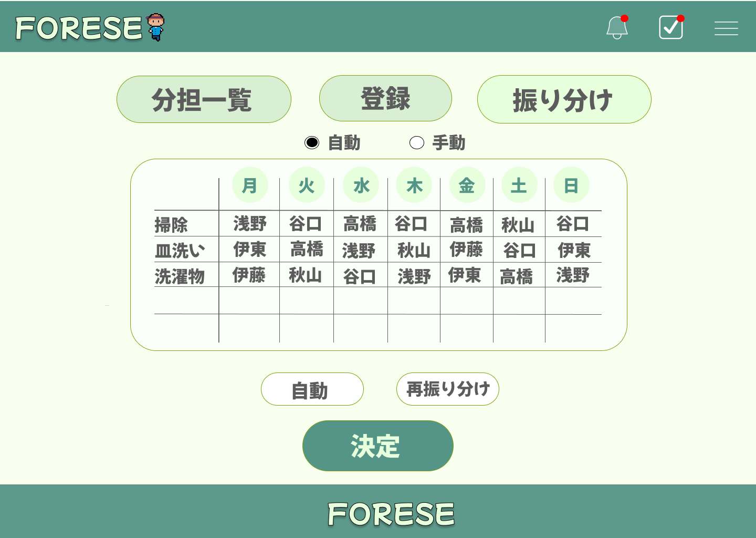

①
②

③
④

⑥
⑤

⑦

 | 機能設計
 |  | 1 ①家事分担一覧
 |  |  | ボタンを押すと、家事分担一覧ページに遷移できる。
 |  |  | ②家事登録
 |  |  | ボタンを押すと、家事登録ページに遷移できる。

 |  | 2 | ③家事振り分け自動切り換えボタン
 |  |  | ボタンを押すと、家事振り分けを自動で行うように設定できる。
 |  |  | ④家事振り分け手動切り替えボタン
 |  |  | ボタンを押すと、家事振り分けを手動で行うように設定できる。

 |  | 3 | ⑤家事振り分け自動入力ボタン
 |  |  | ボタンを押すと、頻度・労力を考慮し、一週間の家事の分担を自動で決定する。
 |  |  | ⑥家事振り分け再試行ボタン
 |  |  | ボタンを押すと、自動で入力された振り分けを再試行することができる。

 |  | 4 | ⑥決定ボタン
 |  |  | ボタンを押すと、家事振り分けが完了する。

 | 項目定義書
 |  |  | （※本ページの詳細は割愛。一覧検索を参考に作成していく）
 | No |  | 物理名 | 論理名 |  | 画面型 |  | データ型(Java) | min | max | DBテーブル |  | DBカラム | 備考
 |  | 1 | taskList | 家事分担一覧 |  | a |  |  |  |  |  |  |  | Taskservletにリクエスト
 |  | 2 | taskRegister | 家事登録 |  | a |  |  |  |  |  |  |  | Taskservletにリクエスト
 |  | 3 | autoAssignMode | 自動振り分け |  | select |  |  |  |  |  |  |  | Taskservletにリクエスト
 |  | 4 | selfAssignMode | 手動振り分け |  | select |  |  |  |  |  |  |  | Taskservletにリクエスト
 |  | 5 | autoAssign | 自動振り分け実行 |  | button |  |  |  |  |  |  |  | 自動で家事の振り分けを行う
 |  | 6 | autoAssignAgain | 自動振り分け再試行 |  | button |  |  |  |  |  |  |  | 自動振り分けの再試行を行う
 |  | 7 | taskAssignConfirm | 自動振り分け確定 |  | button |  |  |  |  |  |  |  | 自動振り分けを確定する

１１在庫管理
外部設計書 |  |  |  |  |  | チーム名 |  | TIA
 |  |  |  |  |  | 画面名 |  | 在庫管理 |  |  |  | 作成者 | 秋山 遥菜 |  |  | 更新者
 |  |  |  |  |  | システム名 |  | FORESE |  |  |  | 作成日 | 2024-06-13 |  |  | 更新日
 |  |  |  |  |  | 備考

 | 画面設計
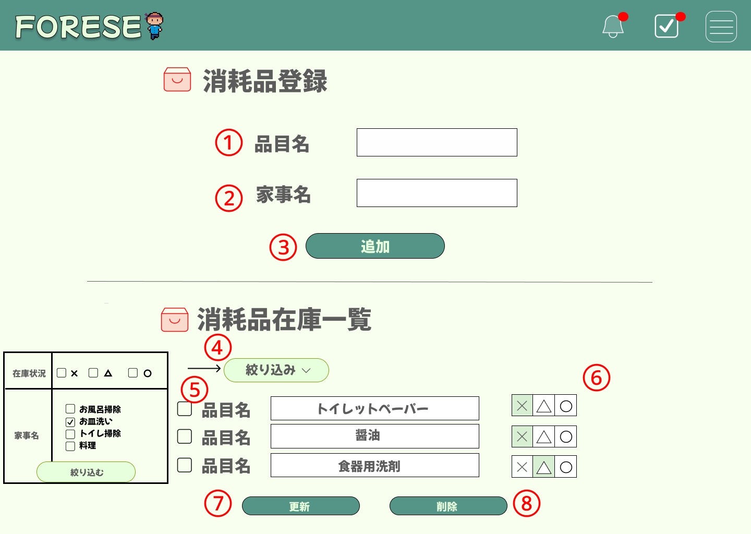

 | 機能設計
 |  |  | 1．③消耗品の追加をクリック
 |  |  |  | 以下のエラーチェックを実施する。
 |  |  |  | 品目名が入力されていない場合「品目名を入力してください。」エラー。
 |  |  |  | 家事名が入力されていない場合「家事名を入力してください。」エラー。
 |  |  |  | エラーがあった場合、エラーメッセージを表示し、処理を中断する。
 |  |  |  | エラーが無い場合、ITEMSテーブルに1件のデータを追加する。
 |  |  |  | データ追加後、同ページの消耗品在庫一覧に追加される。また、追加された消耗品の在庫状況はデフォルトで〇で表示される

 |  |  | 2．④絞り込みをクリック
 |  |  |  | 家事名と在庫状況を選択することで、絞り込んで在庫一覧を表示される

 |  |  | 3．⑥在庫状況ボタン
 |  |  |  | 消耗品の在庫状況を3段階（×・△・〇）で表示。

 |  |  | 4．⑦更新をクリック
 |  |  |  | 以下のエラーチェックを実施する。
 |  |  |  | 在庫状況が選択されていない場合「在庫状況を選択してください」エラー。
 |  |  |  | エラーがあった場合、エラーメッセージを表示し、処理を中断する。
 |  |  |  | エラーが無い場合、ITEMSテーブルに1件のデータを更新する。
 |  |  |  | データ追加後、同ページの消耗品在庫一覧が更新。

 |  |  | 5．⑧削除をクリック
 |  |  |  | 以下のエラーチェックを実施する。
 |  |  |  | チェックボックスが空欄の場合「削除する項目を選択してください」エラー。
 |  |  |  | エラーがあった場合、エラーメッセージを表示し、処理を中断する。
 |  |  |  | エラーが無い場合、ITEMSテーブルに1件のデータを削除する。
 |  |  |  | 追加された消耗品のチェックボックスはデフォルトで空欄にする。

 | 項目定義書

 | No | 物理名 |  |  | 論理名 |  | 画面型 |  | データ型(Java) | min | max | DBテーブル |  | DBカラム | 備考
 | 1．① | item_name |  |  | 品目名 |  | input |  | String |  |  | ITEMS |  | item_name
 | 1．② | task_name |  |  | 家事名 |  | input |  | String |  |  | ITEMS |  | task_details_id
 | 1．③ | add_button |  |  | 追加 |  | button |  |  |  |  | ITEMS |  |  | データが追加される。家事一覧表に表示される。
 | 2．④ | filter |  |  | 絞り込み |  | select |  |  |  |  | ITEMS |  |  | 家事名と在庫状況を絞り込んで家事一覧表に表示される
 | 3．⑤ | item_choice |  |  | 項目選択 |  | select |  |  |  |  | ITEMS |  |  | 選択されたものは削除ボタンが押されることでデータが削除される
 | 3．⑥ | status |  |  | 在庫状況 |  | rediobutton |  |  |  |  | ITEMS |  | status | ×・△・〇の3段階で在庫状況を設定する。
 | 4．⑦ | update |  |  | 更新 |  | button |  |  |  |  | ITEMS |  |  | 在庫状況が更新されて、在庫一覧表に表示される
 | 5．⑧ | delete |  |  | 削除 |  | button |  |  |  |  | ITEMS |  |  | 項目選択されたデータが削除される。

１２通知
外部設計書 |  |  |  |  |  | チーム名 |  |  | TIA
 |  |  |  |  |  | 画面名 |  |  | 通知 |  |  |  | 作成者 |  | 高橋怜 |  |  |  | 更新者
 |  |  |  |  |  | システム名 |  |  | FORESE |  |  |  | 作成日 |  | 2024-06-13 |  |  |  | 更新日
 |  |  |  |  |  | 備考

 | 画面設計
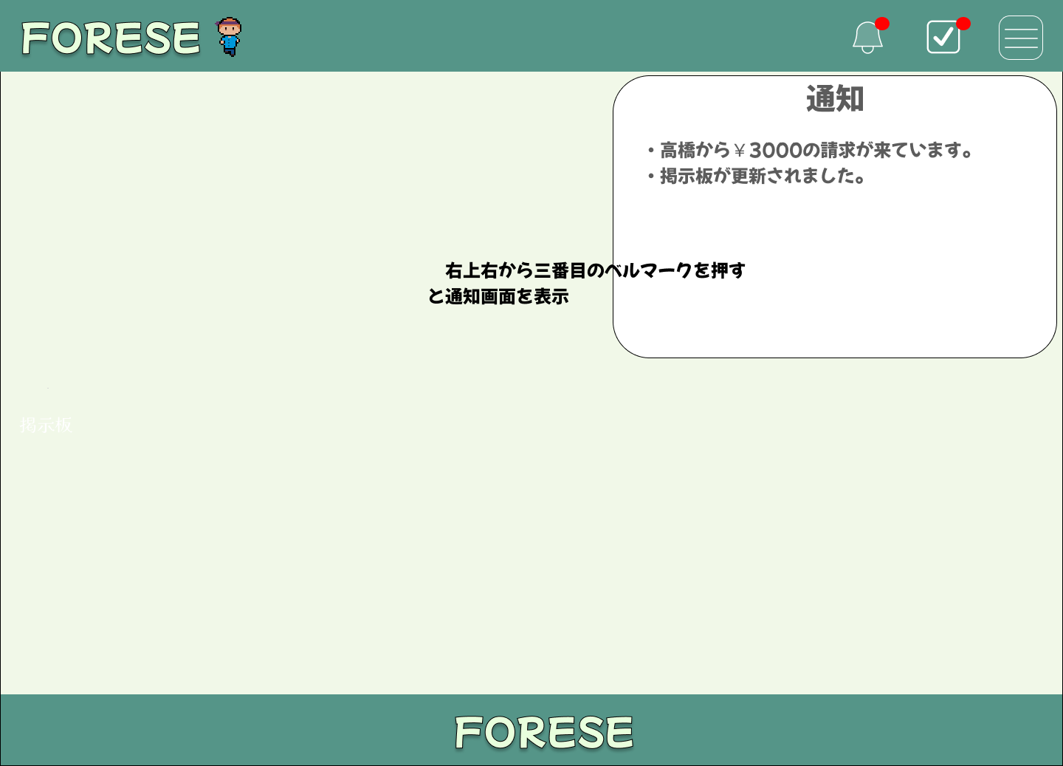

 | 機能設計

 |  |  |  | ①ヘッダー右から三番目のベルマークを押すと、通知ウィンドウが開く。

 |  |  |  | 精算処理が行われた時、掲示板の更新時に通知。 |  |  |  |  | 。新しいメンバーが参加した際に通知。

 | 項目定義書

 | No |  | 物理名 |  | 論理名 |  | 画面型 |  |  | データ型(Java) | min | max | DBテーブル |  |  | DBカラム |  | 備考
 |  | 1 | notificationConfirm |  | 通知表示ボタン |  |  | button |  |  |  |  |  | NOTIFICATIONS |  |  | confirm | 精算が確定したとき、掲示板が更新されたとき、新しいメンバーが増えた時に通知

１３やることリスト
外部設計書 |  |  |  |  | チーム名 |  | TIA
 |  |  |  |  | 画面名 |  | やることリスト |  |  |  |  | 作成者 | 高橋怜 |  |  | 更新者
 |  |  |  |  | システム名 |  | FORESE |  |  |  |  | 作成日 |  |  |  | 更新日
 |  |  |  |  | 備考

 | 画面設計

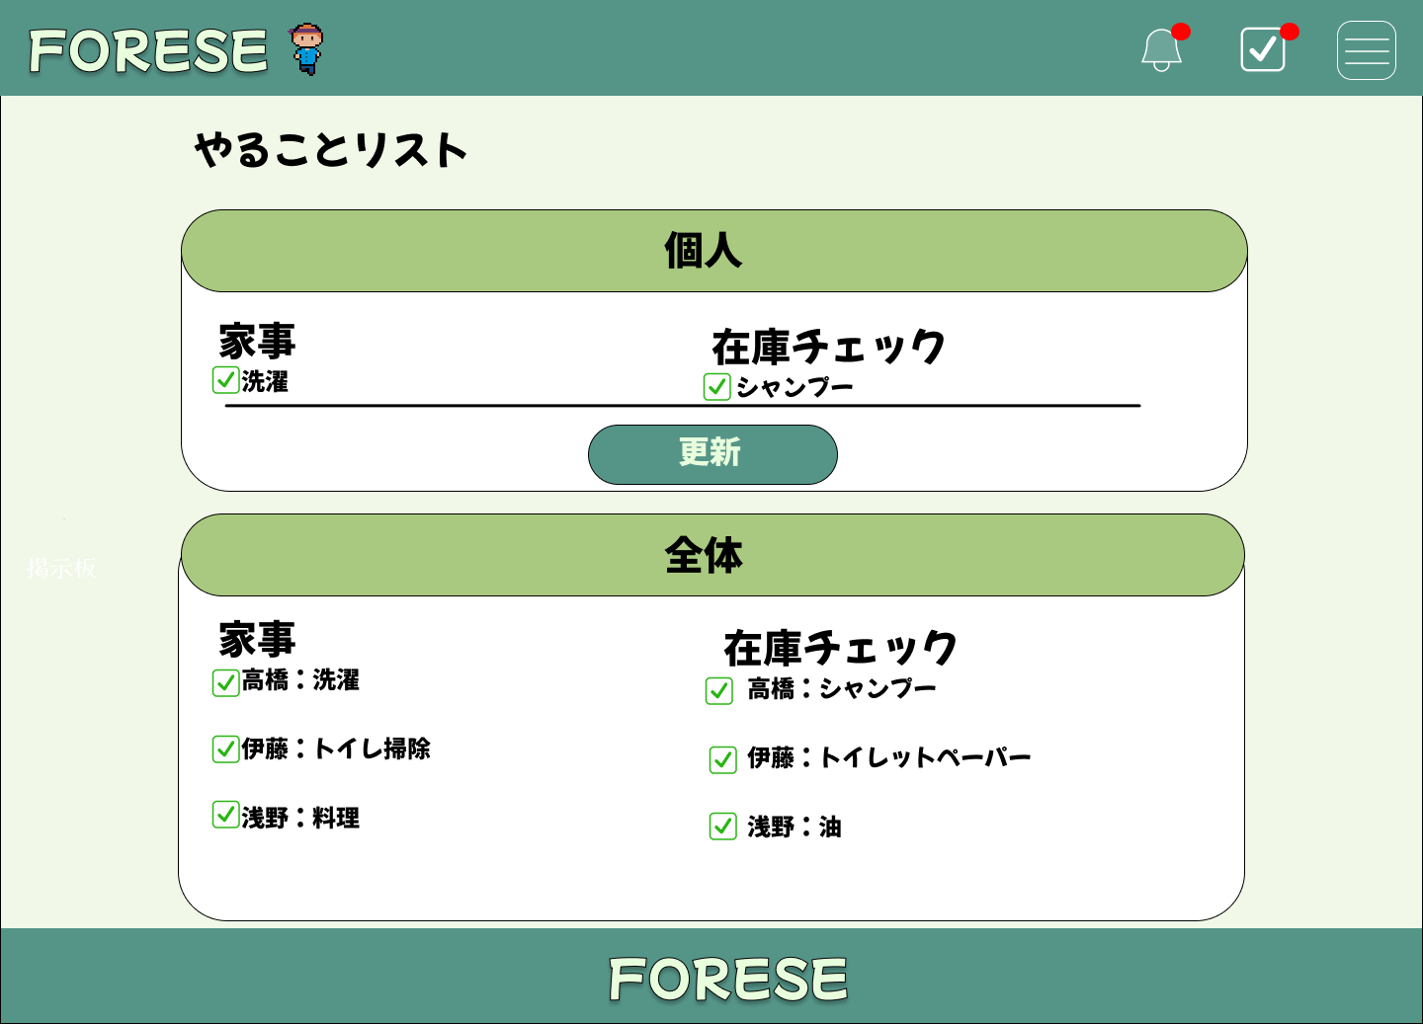

 | 機能設計

 |  |  | ①ヘッダー右から２番目のアイコンを押すと、やることリストを表示。

 |  |  | 個人と全体のやることリストを別々に表示。

 |  |  | ②個人のやることリストについて、完了した項目のチェックボックスにチェック。そのあと、更新ボタンを押すと、個人と全体のチェックリストに反映。

 | 項目定義書

 | No | 物理名 |  | 論理名 |  | 画面型 |  | データ型(Java) |  | min | max | DBテーブル |  | DBカラム | 備考
 |  |  | todoButton | リスト表示ボタン |  | buttun |  |  | String
 |  |  | updateButton | チェック更新ボタン |  | buttun |  |  | String

１４ハンバーガーメニュー
外部設計書 |  |  |  |  | チーム名 |  | TIA
 |  |  |  |  | 画面名 |  | ハンバーガーメニュー |  |  |  | 作成者 | 伊藤 そら |  |  | 更新者
 |  |  |  |  | システム名 |  | FORESE |  |  |  | 作成日 | 2024-06-13 |  |  | 更新日
 |  |  |  |  | 備考

①
 | 画面設計

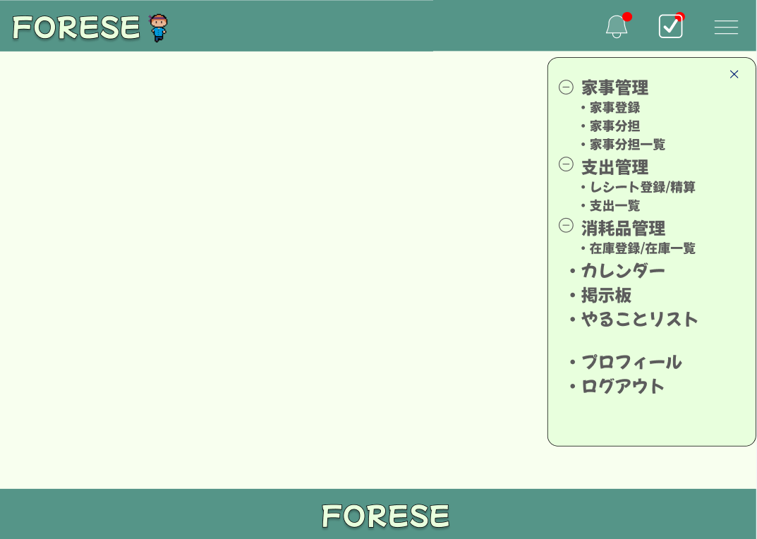
⑧

①
・分担一覧
・登録
・振り分け
②
③
⑤
④
在庫管理

⑥

⑦

 | 機能設計
 |  | ページロード

 |  |  | 本画面ではページロード時の処理は無し。
 |  |  | レシート登録・精算画面用jspを表示する。

 |  | ①ハンバーガーメニューボタン押下時
 |  |  | ボタン押下時、「家事管理」「支出管理」「消耗品管理」「カレンダー」「掲示板」「やることリスト」「プロフィール」「ログアウト」の各ページに飛ぶことができる。
 |  |  | ・「家事管理」では、「分担一覧」「登録」「振り分け」画面に遷移することができる。
 |  |  | ・「支出管理」では、「レシート登録/精算」「支出一覧」画面に遷移することができる。
 |  |  | ・「在庫管理」では、「在庫管理」画面に遷移することができる。
 |  |  | ・「ログアウト」を押下すると、ログイン画面に遷移する。

 | 項目定義書

 | No |  | 物理名 | 論理名 |  | 画面型 |  | データ型(Java) | min | max | DBテーブル |  | DBカラム | 備考
 |  | 1 | taskList | 家事分担一覧 |  | a |  |  |  |  |  |  |  | TaskServletにリクエスト
 |  | 2 | taskRegister | 家事登録 |  | a |  |  |  |  |  |  |  | TaskServletにリクエスト
 |  | 3 | taskAssign | 家事振り分け |  | a |  |  |  |  |  |  |  | TaskServletにリクエスト
 |  | 4 | registSettle | レシート登録・精算 |  | a |  |  |  |  |  |  |  | ExpenseSevletにリクエスト
 |  | 5 | expenceList | 支出一覧 |  | a |  |  |  |  |  |  |  | ExpenseSevletにリクエスト
 |  | 6 | itemRegistList | 在庫登録・一覧 |  | a |  |  |  |  |  |  |  | ItemServletにリクエスト
 |  | 7 | schedule | カレンダー |  | a |  |  |  |  |  |  |  | ScheduleServletにリクエスト
 |  | 8 | board | 掲示板 |  | a |  |  |  |  |  |  |  | BoardServletにリクエスト
 |  | 9 | todo | やることリスト |  | a |  |  |  |  |  |  |  | TodoServletにリクエスト
 |  | 10 | profile | プロフィール |  | a |  |  |  |  |  |  |  | MyInfoservletにリクエスト
 |  | 11 | logout | ログアウト |  | a |  |  |  |  |  |  |  | LogoutServletにリクエスト
 |  | 12
 |  | 13
 |  | 14
 |  | 15
 |  | 16
 |  | 17
 |  | 18
 |  | 19
 |  | 20
 |  | 21
 |  | 22
 |  | 23
 |  | 24
 |  | 25
 |  | 26
 |  | 27
 |  | 28
 |  | 29
 |  | 30

１５カレンダー
外部設計書 |  |  |  |  |  |  | チーム名 |  | TIA
 |  |  |  |  |  |  | 画面名 |  | カレンダー |  |  |  |  | 作成者 | 高橋怜 |  |  |  | 更新者
 |  |  |  |  |  |  | システム名 |  | FORESE |  |  |  |  | 作成日 | 2024-06-13 |  |  |  | 更新日
 |  |  |  |  |  |  | 備考

 | 画面設計

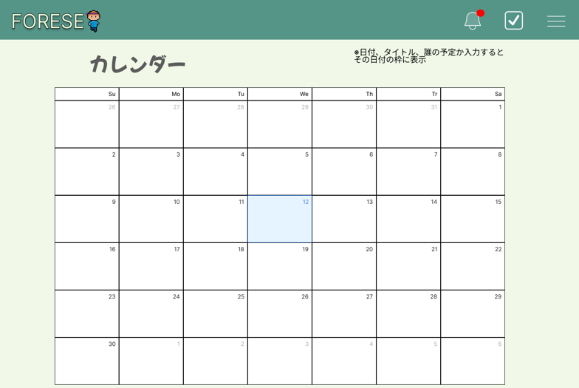

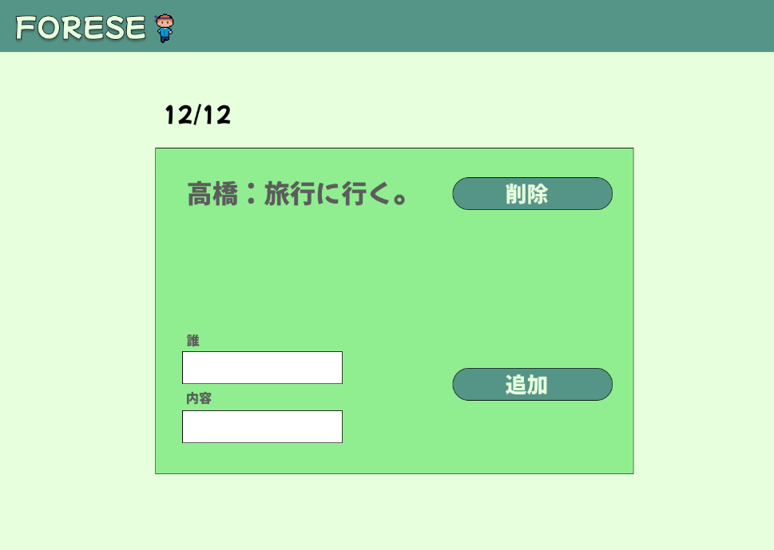

 | 機能設計

 |  |  |  | ①カレンダーの日付をタップすると、対象日に対する編集画面を表示。 |  |  |  |  |  |  |  | 編集画面以外に触れるとウィンドウを閉じる。

 |  |  |  | ②③誰と内容を書き込み予定を決める。
 |  |  |  | ④追加ボタンで完了。予定がカレンダーに反映される。

 |  |  |  | ⑤予定を削除したい場合は、対象日をタップ、対象の予定の右横にある削除ボタンを押すと予定が消える。

 | 項目定義書

 | No |  | 物理名 |  | 論理名 |  |  | 画面型 |  | データ型(Java) |  | min | max | DBテーブル |  | DBカラム |  | 備考
 |  | 1 | scheduleName |  |  | 氏名 |  | input |  |  | String |  |  | SCHEDULES |  |  | name
 |  | 2 | scheduleTitle |  |  | タイトル |  | input |  |  | String |  |  | SCHEDULES |  |  | title
 |  | 3 | scheduleAdd |  | 予定追加ボタン |  |  | botton |  |  |  |  |  | SCHEDULES |  |  | add
 |  | 4 | scheduleCancel |  | 予定キャンセルボタン |  |  | botton |  |  |  |  |  | SCHEDULES |  |  | cancel

１６掲示板
外部設計書 |  |  |  |  |  |  | チーム名 |  | TIA
 |  |  |  |  |  |  | 画面名 |  | 掲示板 |  |  |  | 作成者 |  | 高橋怜 |  |  |  | 更新者
 |  |  |  |  |  |  | システム名 |  | FORESE |  |  |  | 作成日 |  |  |  |  |  | 更新日
 |  |  |  |  |  |  | 備考

 | 画面設計
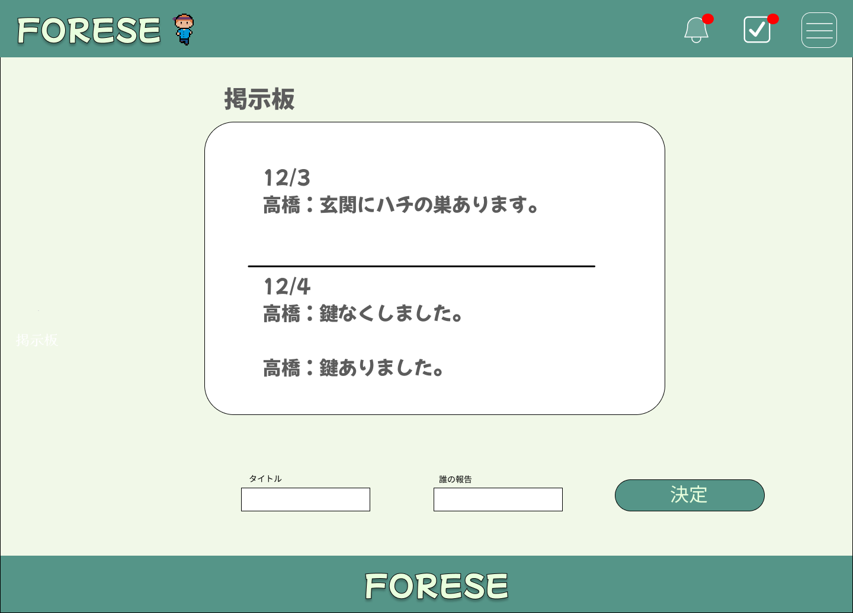

 | 機能設計

 |  |  |  |  | ホーム画面、ハンバーガーメニューから掲示板を選択するとこの画面に遷移。
 |  |  |  |  | ①でタイトル、②で誰の報告かを入力。③で決定。タイトルか誰の報告いずれかが空欄の場合、エラーメッセージを表示。

 |  |  |  |  | 「名前：内容」を日付つきで掲示板に表示。日付ごとに黒線で区切る。

 | 項目定義書

 | No |  | 物理名 |  |  | 論理名 |  | 画面型 |  | データ型(Java) | min | max | DBテーブル |  |  | DBカラム |  | 備考
 |  | 1 |  | boardTitle |  | 掲示板タイトル |  | input |  |  |  |  |  | BOARDS |  |  | title
 |  | 2 |  | boardName |  | プルダウン |  | select |  |  |  |  |  | BOARDS |  |  | name
 |  | 3 |  | boardConfirm |  | 掲示板決定ボタン |  | button |  |  |  |  |  | BOARDS |  |  | confirm

17 プロフィール画面
外部設計書 |  |  |  |  | チーム名 |  | TIA
 |  |  |  |  | 画面名 |  | プロフィール画面 |  |  |  | 作成者 | 浅野 夢貴 |  |  | 更新者
 |  |  |  |  | システム名 |  | FORESE |  |  |  | 作成日 | 2024-06-13 |  |  | 更新日
 |  |  |  |  | 備考

①
②
③
 | 画面設計
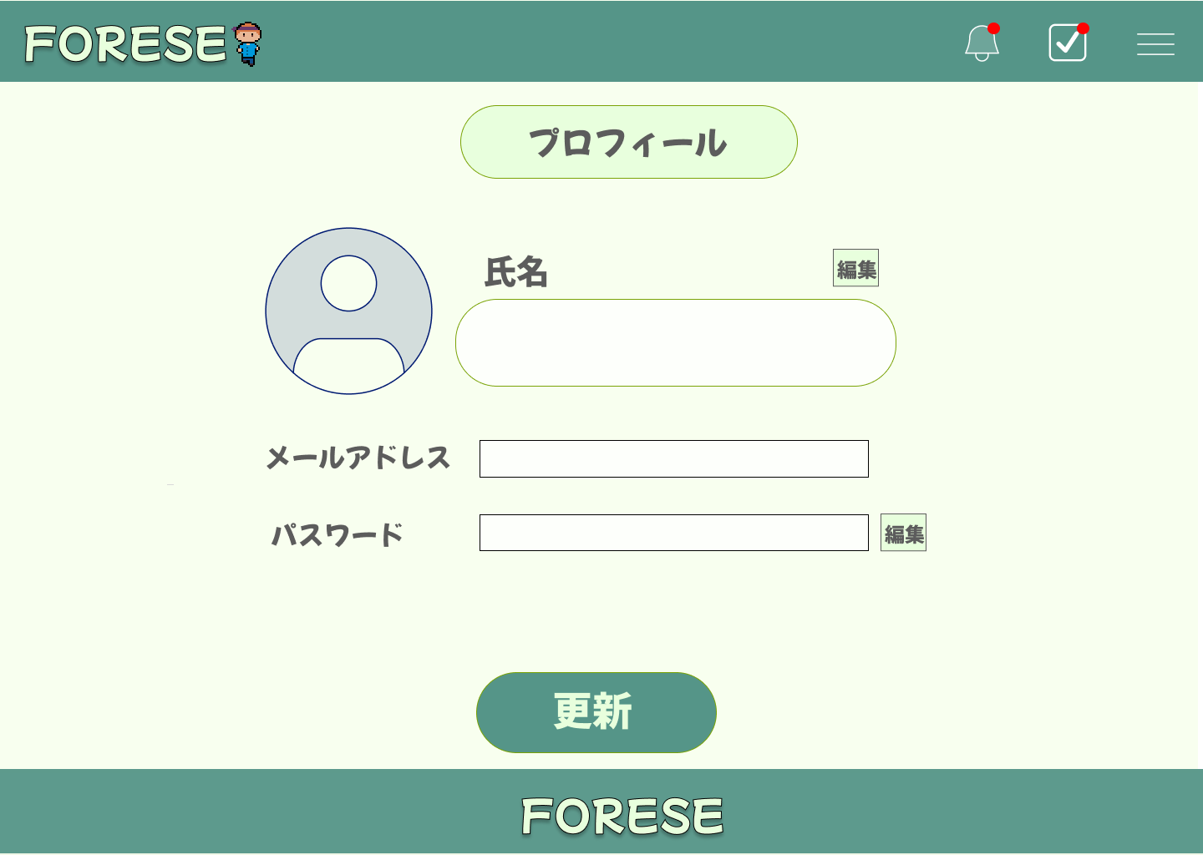

⑤

④

⑥

⑧
⑦

⑨

 | 機能設計
 |  | 1 ①通知ボタン
 |  |  | ボタンを押すと,来た通知を見ることができる。赤い丸は通知が来ているマーク
 |  |  | ②やることリスト
 |  |  | ボタンを押すと,やることリストが表示される。
 |  |  | ③ハンバーガーメニュー
 |  |  | ボタンを押すと、「家事管理」「支出管理」「消耗品管理」「カレンダー」「掲示板」「やることリスト」「プロフィール」「ログアウト」の各ページに飛ぶことができる。

 |  | 2 | ④氏名表示欄
 |  |  | 登録された氏名が表示される
 |  |  | ⑤氏名編集ボタン
 |  |  | ボタンを押すと、氏名の編集が可能になる

 |  | 3 | ⑥メールアドレス表示欄
 |  |  | ユーザー登録を行う際に、登録したメールアドレス（ID）が表示される。編集はできない。
 |  |  | ⑦パスワード表示欄
 |  |  | ユーザー登録を行う際に、登録したパスワードが表示される。
 |  |  | ⑧パスワード編集ボタン
 |  |  | ボタンを押すと、パスワードの編集が可能になる。

 |  | 4 | ⑨更新ボタン
 |  |  | 編集を行ったプロフィール情報を更新することができる。

 | 項目定義書
 |  |  | （※本ページの詳細は割愛。一覧検索を参考に作成していく）
 | No |  | 物理名 | 論理名 |  | 画面型 |  | データ型(Java) | min | max | DBテーブル |  | DBカラム | 備考
 |  | 1.① | notification | 通知ボタン
 |  | 1.② | todo | やることリスト
 |  | 1.③ | humbarger | ハンバーガーメニュー
 |  | 1.④ | name | ユーザー名 |  |  |  |  |  |  | USERS |  | user_name
 |  | 1.⑤ | nameEdit | 氏名編集ボタン |  | button |  |  |  |  |  |  |  | 押すと、氏名の変更ができる。
 |  | 1.⑥ | email | メールアドレス |  |  |  |  |  |  | USERS |  | email
 |  | 1.⑦ | password | パスワード |  |  |  |  |  |  | USERS |  | password
 |  | 1.⑧ | passwordEdit | パスワード編集ボタン |  | button |  |  |  |  |  |  |  | 押すと、パスワードの変更ができる。
 |  | 1.⑨ | userUpdate | 更新ボタン |  | button |  |  |  |  |  |  |  | ユーザー情報が更新される。

